エビデンス
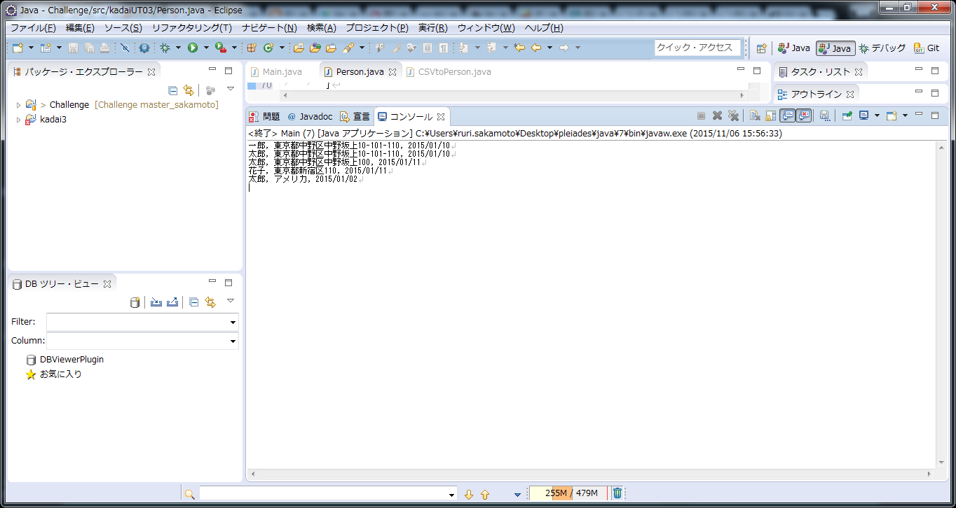
出力結果 | 出力結果エビデンス
一郎, 東京都中野区中野坂上10-101-110, 2015/01/10
太郎, 東京都中野区中野坂上10-101-110, 2015/01/10
太郎, 東京都中野区中野坂上100, 2015/01/11
花子, 東京都新宿区110, 2015/01/11
太郎, アメリカ, 2015/01/02

